手机端APP页面显示
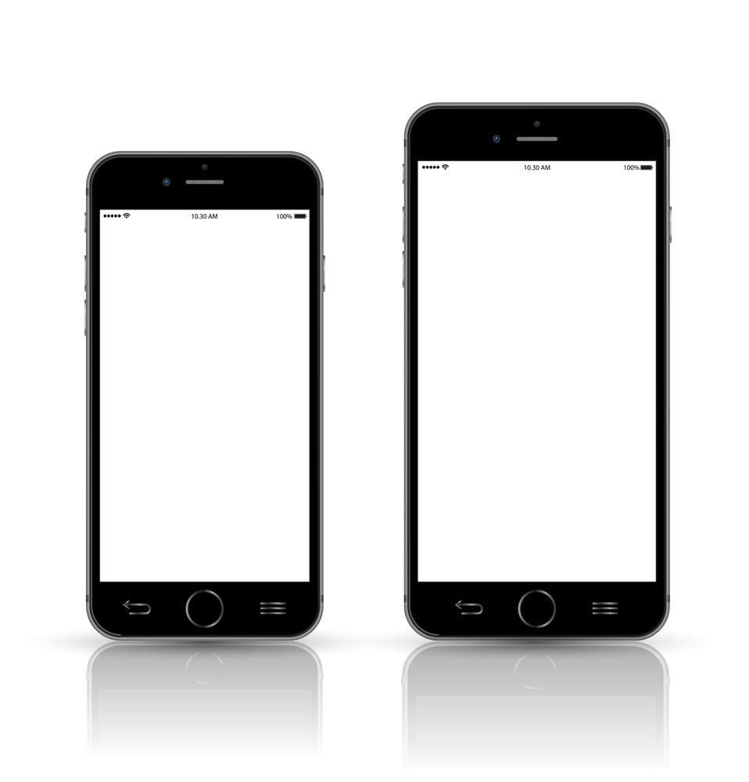

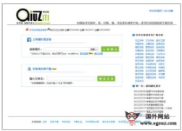
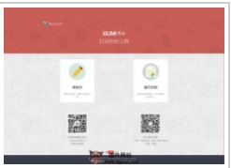
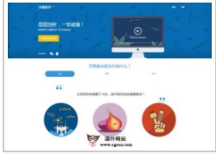
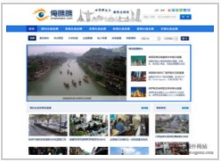
理解效果图

网页端显示效果
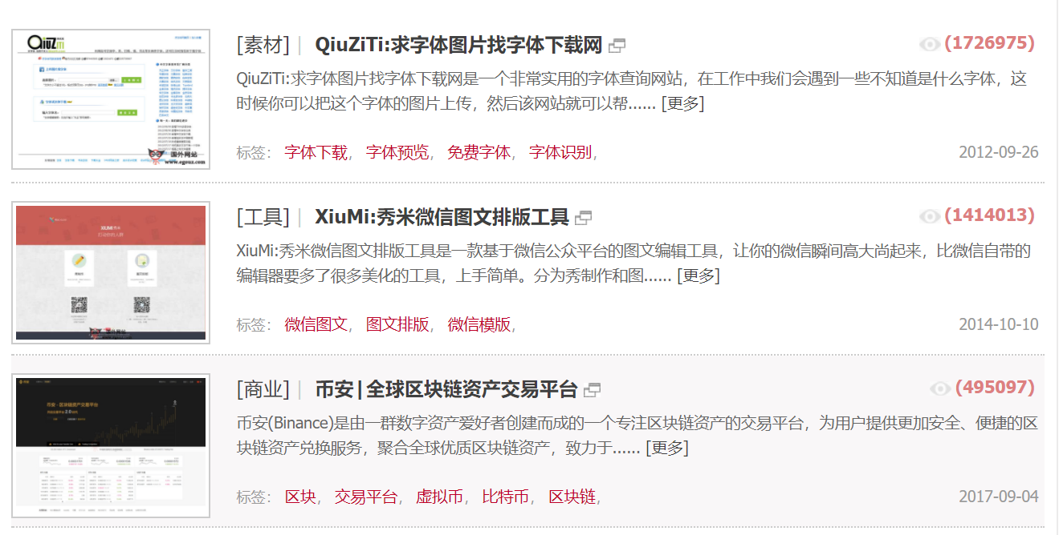
理解效果图

制作方案
方案1
采用发包方式制作
把精力放在推广和客户体验修改上面
程序难度偏高 自身难以完成
打算把APP制作维护进行外包

方案2
采用半年左右的时间
拆分项目内容
分解成多个技术点
分配多个人实现每个技术点
尽量了解技术原理和运作
最后无法实现的部分外包出去
这个方案 在实际制作的时候要尽量多的保留文档各种文档要尽量多保存（最好有专人维护）

方案3
开源项目方式+股权众筹
每个人都可以修改设计书，但是最终要多数人同意可以成为正式版本
拆分功能模块
每个人选择自己可以做的模块进行制作
所有文档 代码采用 git 或者 svn方式发布在共有服务器中
租服务器调试功能模块
最终无法实现的功能可以考虑局部外包
这个方案 在实际制作的时候要尽量多的保留文档各种文档要尽量多保存（最好有专人维护）

https://github.com/qiulongquan/my-project | 我搭建了一个GitHub 可以共享代码
需要写使用手顺 因为是英文版本
让每个参与者都可以很容易的使用
我会制作视频 告诉大家怎么注册 github 然后申请加入项目

归纳上面的3种方案 选择一个符合这次开发的新计划

文档完善
详细设计
完成后采用开源
采用开源项目
如果项目没有人参与就继续独立开发
最后无法解决的问题可以考虑局部外包

